룬드런던 공구가
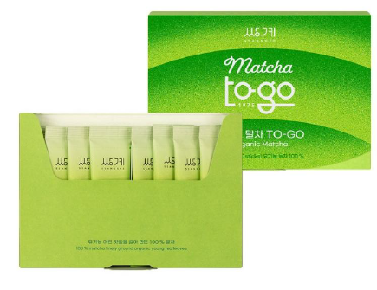 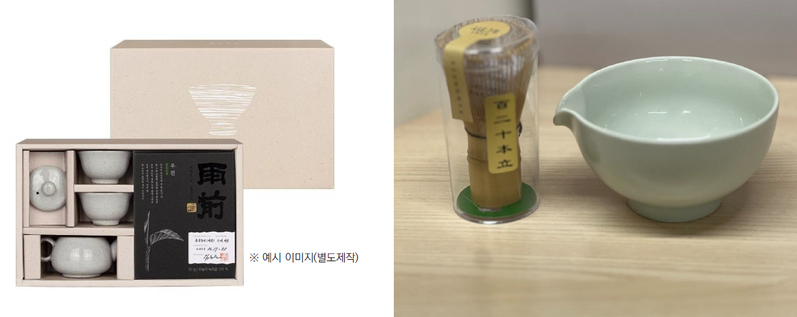 [콘텐츠 리스트] ●말차 크림 라떼 https://www.instagram.com/p/DTzeRJwCZep/ https://blog.naver.com/sktea7/224157205457 ●말차 + 차선 https://www.instagram.com/p/DTMWoHbkzo8/?img_index=3 ●말차 투고 https://www.instagram.com/p/DTKeReuFDn9/ ●말차 / 쑥차 파우더 라떼 https://www.instagram.com/p/DQLodC0DFV6/

#업체 기본정보
거 래 처 정 보 | 브랜드 |  | 쌍계명차 |  | 택배사 |  | 별도 내용 전달 |  | 합배송여부 |  | 가능 |  | 샘플
 | 제품 |  | 말차 |  | 기본 택배비 |  | 3,000 원 |  |  |  |  |  | 샘플은 제공되며, 제품 10개 이상 판매 시 무상으로 지원됩니다. 공동구매 미진행 또는 10개 미만 판매 시, 샘플 비용은 공구가 기준으로 청구됩니다.
 | 브랜드 담당자 |  | 이찬호 팀장 |  | 무료배송 기준 |  | 국내
 |  |  |  |  | 제주/도서산간 추가 |  | 편도 3,000원 추가 |  | 재고 |  | 진행시 제품별 확인 필요
 | 발주/CS담당자 채널 |  | 발주/CS 메일 (아래 3개 메일 주소 필수) <to> ndcompany010@gmail.com <cc1> ndcompany006@gmail.com <cc2> ch.lee@ndcompany.net |  | 단순 변심/환불 왕복 택배비 (개봉 및 사용시 반품/교환 불가, 제품 불량의 경우 제외 등 공식 홈페이지 조건과 동일) |  | 왕복 7,000원 |  | 당일배송 |  | 오전 10시30분(물량 과다시 지연)
 |  |  |  |  | 출고/반품지 |  | 별도 내용 전달
#구성안
NO | 카테고리 | 상품명 |  | 옵션 |  | 정상판매가 | 온라인 최저가 계산 (배송비별도) | 공구판매가 | 정가 대비 할인 | 셀러 수수료 | 마진
1 | 식품 | 홈카페 말차세트1 |  | 말차투고 2개 + 순수말차 1개 |  | 50,000 | 39,980 | 29,800 | 40% | 16.0% | 4,768
2 | 식품 | 홈카페 말차세트2 |  | 말차투고 2개 + 순수말차 1개 + 말차 다기 키트 |  | 83,000 | 72,980 | 59,800 | 28% | 16.0% | 9,568
3 | 식품 | 홈카페 말차세트3 |  | 말차투고 2개 + 말차파우더 1개 + 보틀 |  | 54,900 | 44,200 | 32,900 | 40% | 16.0% | 5,264
4 | 식품 | 홈카페 말차세트4 |  | 말차투고 2개 + 말차파우더 1개 + 말차 다기 키트 |  | 82,900 | 72,200 | 59,800 | 28% | 16.0% | 9,568
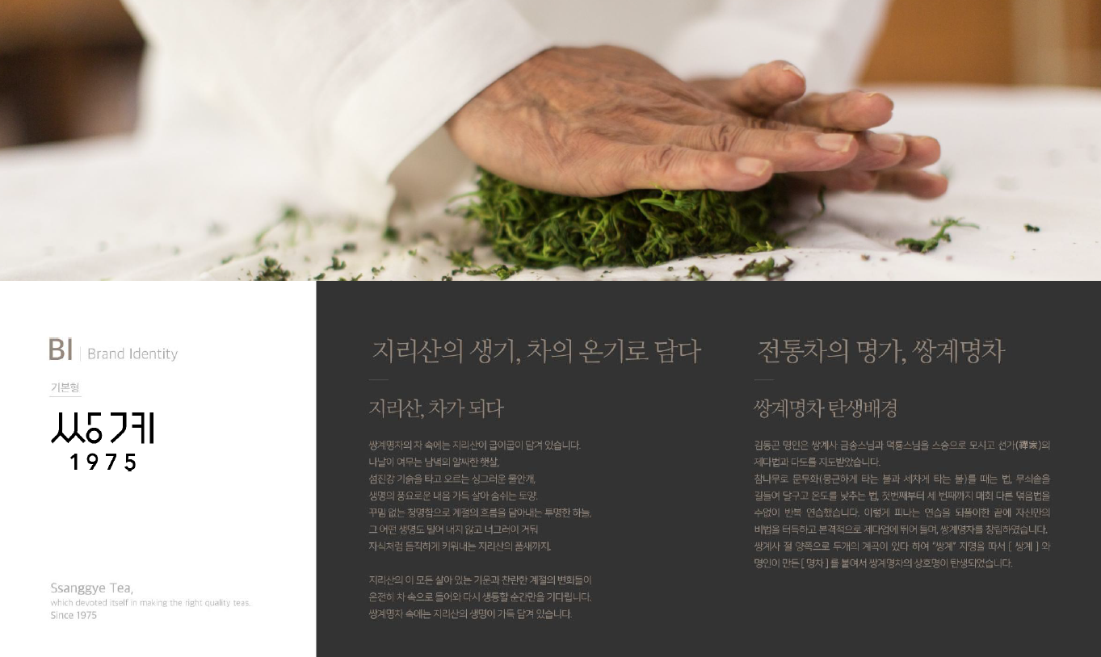
 |  |  |  |  |  |  |  | 상품이미지
 |  |  |  |  |  |  |  | 구성 | 말차 투고 20g (2g x 10스틱) | 순수말차 40g | 말차 파우더 500g | 쑥차 파우더 500g | 차선 | 다완 | 보틀
 |  |  |  |  |  |  |  | 정상판매가 | 15,000 | 20,000 | 19,900 | 19,900 | 15,000 | 18,000 | 5,000
 |  |  |  |  |  |  |  | 25.12.5 기준 최저가 (배송비별도) | 12,650 | 14,680 | 13,900 | 13,900 | 33000 |  | 5,000

